Sheet1
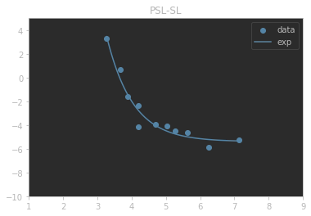
 | index | a1 | b1 | k1 | m1 | rss | rmse | r2
0 | PSL-SL | 3.7112179919 | 4.7316285456 | 1.3039098034 | -5.396702165 | 3.5865378471 | 0.57100691344 | 0.95335470491

